Worksheet
 |  |  |  |  | 8 (812) 565 05 34 |  |  | sales@miniworks.ru
 |  |  |  |  | Новосибирск |  |  | отдел продаж
 |  |  | Адрес |  |  |  |  | Режим работы
 |  |  | Санкт-Петербург, улица Маршала Новикова, 28Е |  |  |  |  | Пн – Пт: с 8:00 до 18:00
40-40КЧС
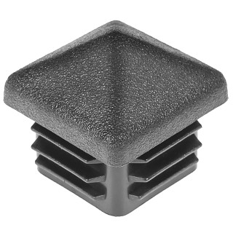 |  | 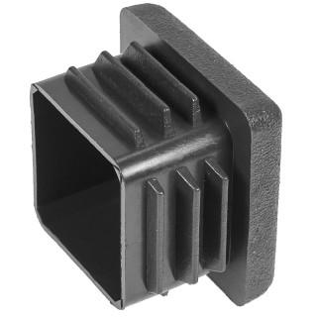 |  | 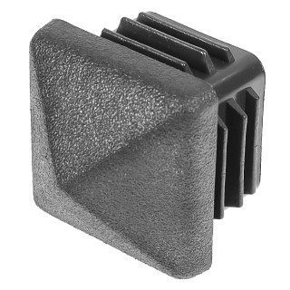 |  | 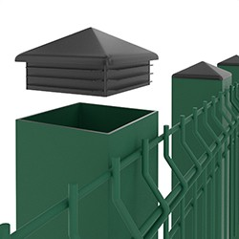 |  | 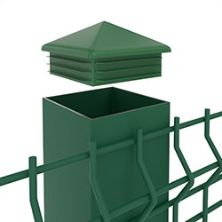 |  | 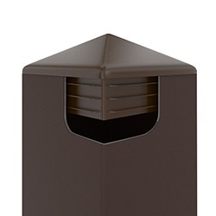
Артикул |  | Цвет |  | от 10000 | от 5000 | от 1000 | от 500 | от 100 | розница | Наличие на 28.07.2026
40-40КЧС |  | черный |  | 6.80р. | 7.30р. | 7.80р. | 9.50р. | 10.50р. | 15.00р. | 25598
40-40КБС |  | белый |  | 8.16р. | 8.76р. | 9.36р. | 11.40р. | 12.60р. | 18.00р. | —
40-40КСС |  | серый |  | 8.16р. | 8.76р. | 9.36р. | 11.40р. | 12.60р. | 18.00р. | —
 | Все цены указаны в рублях и включают в себя НДС. Все цены указаны при условии 100% предоплаты и действительны в течение 5 дней. Все цены указаны при условии самовывоза продукции со склада в г. Новосибирск (для иногородних клиентов доставка до склада ТК в г. Новосибирск бесплатна). Все цены указаны за стандартный цвет для каждого вида изделия (изменение цвета на любой из предлагаемой палитры +20% к стоимости, изменение цвета на любой по системе RAL +50% к стоимости). О возможных сроках поставки заказного товара, необходимо уточнять заранее

